別添様式
千葉市都市公園安全・安心対策事業（防災・安全） 【事後評価】 令和7年6月

計画期間 | 令和2年 ～ 令和6年 |  | 交付対象事業費 | 643,960千円 | うち国費 | 321,980千円
計画の目標 |  | 定量的指標 |  | 目標値 | 評価値 | 達成度
本市では、「千葉市緑と水辺のまちづくりプラン」に基づき、公園利用者の安全・安心の確保を図るため、公園施設の計画的な改築や、バリアフリー化等を進めます。 |  | 早期に改築が必要な遊具の改築完了率 |  | 49% | 46% | △ | ←○△×で評価
 |  | 早期に改築が必要な遊具以外の 公園施設の改築完了率 |  | 64% | 47% | △
 |  | 都市公園のバリアフリー化達成率 |  | 70% | 62% | △
すべり台の腐食
ぶらんこ本体部分の腐食
運動施設（バックネット）の腐食
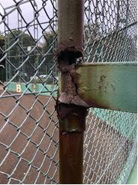 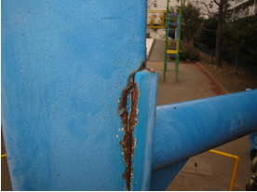 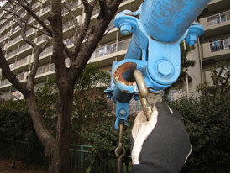
今後の方針 | 次期社会資本整備計画（計画期間R７～R１１）においても、引き続き公園利用者の安全・安心の確保を図るため、特定公園施設の計画的なバリアフリー化等を進めます。

 | 事業効果の発現状況（一部事例）

前 |  |  | 後
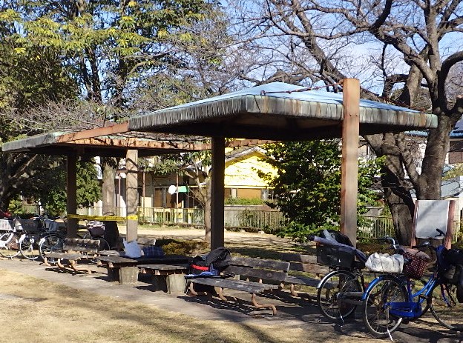
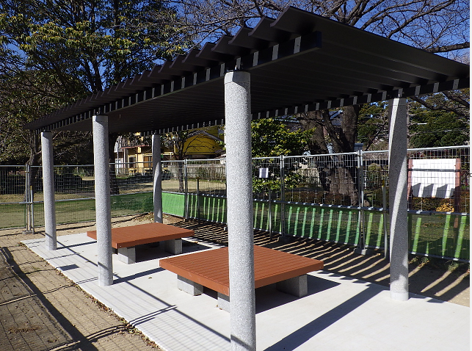
都市公園安全・安心対策事業
（長寿命化対策支援事業）
（例）３連四阿→２連パーゴラ 支柱腐食、梁腐食、屋根腐朽が見られた四阿の更新を行った。

 | 写真 |  | 写真

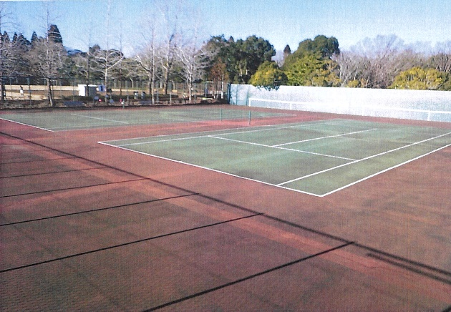
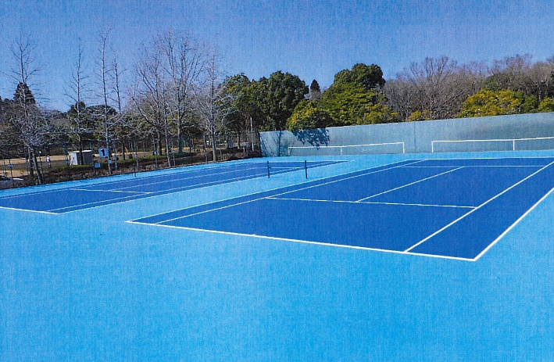
都市公園安全・安心対策事業
（長寿命化対策支援事業）
（例）テニスコートの更新
コート面がひび割れ等、老朽化のみられたテニスコートの更新を行った。

 | 写真 |  | 写真

都市公園安全・安心対策事業
（バリアフリー）
（例）園路および休憩施設のバリアフリー化
経年劣化により不陸が生じた園路の更新を行った。
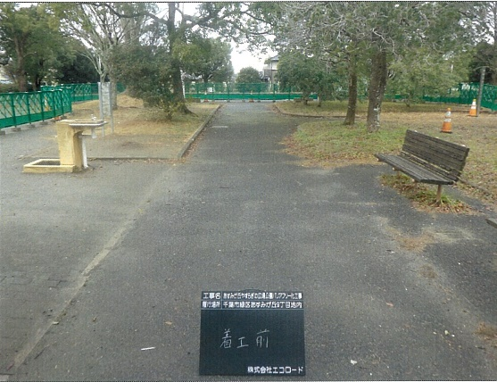
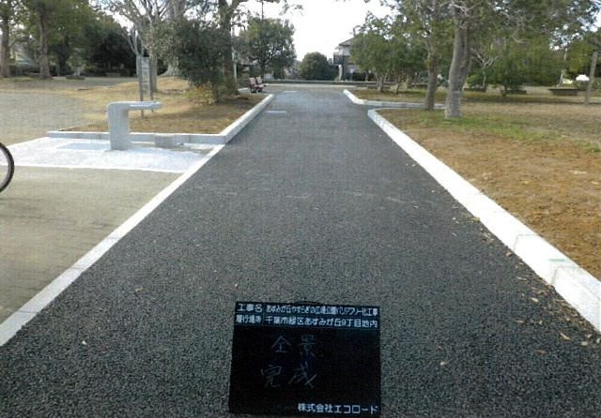

 | 写真 |  | 写真

要素事業の進捗状況
事業名・箇所名 |  | 進捗状況 | 備考（計画が達成できなかった場合の理由）
長寿命化計画見直し |  | ○
長寿命化対策（誉田南公園等103か所における遊戯施設等の改築等） |  | △ | 予算措置が十分でなく、一部の遊具については先送りせざるを得なかったため。
安全安心対策（泉自然公園等30か所における園路、便所のバリアフリー化等） |  | △ | 早急に対応が必要な遊戯施設等の更新を優先させたため。

 | 達成状況
 | ○ 計画していた事業量（又は供用）が達成できた
 | △ 事業は進捗しているが、計画事業量には達しなかった
 | × 事業着手ができなかった

